상품제안서
[제이손] 퍼주박 진공 국자 (MRS1) | 상품코드: F27632

 |  |  |  |  |  |  | 02-412-0044 | www.easy1.co.kr
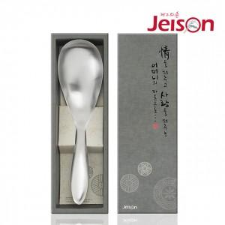

【상세/제작정보】

【인쇄/포장옵션】 | 레이저 / 포장불가능

【공급단가】 | 수량 | 30~ | 50~ | 100~ | 300~ | 500~
*VAT별도 | 단가 | 21,120원 | 20,760원 | 20,240원 | 19,880원 | 19,360원

【상품 URL】 | https://easy1.co.kr:443/src/goods_detail.php?gdno=27632

